Kiểm Thử Tải 500 Users
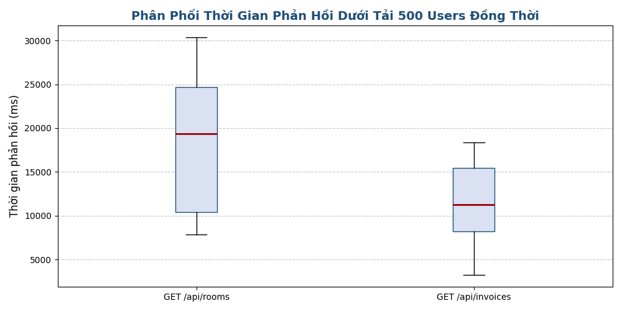
CHI TIẾT KẾT QUẢ KIỂM THỬ TẢI ĐỒNG THỜI (500 USERS)

Chỉ số hiệu năng (Metric) | Truy vấn danh sách phòng (GET /api/rooms) | Truy vấn danh sách hóa đơn (GET /api/invoices)
Tổng số request gửi đi (Requests) | 500 | 500
Số lượng request thành công | 347 | 500
Số lượng request thất bại (Errors) | 153 | 0
Tỷ lệ thành công (Success Rate) | 69.40% | 100.00%
Thời gian phản hồi nhỏ nhất (Min Latency) | 7831.64 ms | 3237.63 ms
Thời gian phản hồi lớn nhất (Max Latency) | 30382.74 ms | 18393.21 ms
Thời gian phản hồi trung bình (Average Latency) | 18457.83 ms | 11257.19 ms
Thời gian phản hồi trung vị (p50 / Median) | 19392.73 ms | 11287.31 ms
90th Percentile (p90 Latency) | 28205.35 ms | 18250.64 ms
95th Percentile (p95 Latency) | 28861.18 ms | 18271.63 ms
99th Percentile (p99 Latency) | 29988.48 ms | 18322.52 ms
Thông lượng trung bình (Throughput) | 16.44 RPS | 27.18 RPS

Tạo Hóa Đơn Hàng Loạt
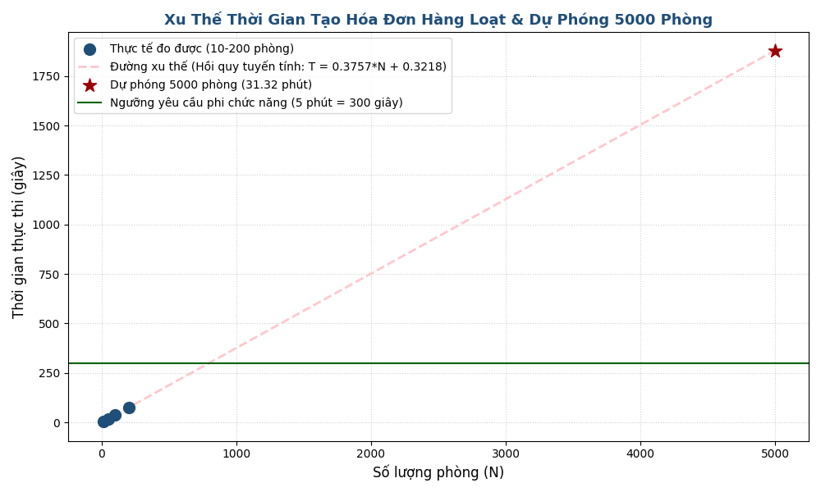
CHI TIẾT KẾT QUẢ TẠO HÓA ĐƠN HÀNG LOẠT & DỰ PHÓNG

Số liệu đo lường thực tế
Số lượng phòng (N) | Thời gian xử lý thực tế (giây) | Thời gian trung bình / phòng (ms)
10 | 4.272787542 | 427.2787542
50 | 18.960852917 | 379.21705834
100 | 37.750562917 | 377.50562917
200 | 75.570611125 | 377.85305563

Phương Trình Hồi Quy & Dự Phóng Hiệu Năng Quy Mô Lớn
Công thức xu thế tuyến tính: | T = 0.3757 * N + 0.3218 (giây)

Số lượng phòng (N) | Thời gian dự phóng (giây) | Thời gian dự phóng (phút) | Ngưỡng NFR (5 phút) | Đánh giá
500 | 188.1934784 | 3.1365579734 | 5.00 phút (300 giây) | ĐẠT (PASS)
1000 | 376.06515496 | 6.2677525826 | 5.00 phút (300 giây) | VƯỢT NGƯỠNG (FAIL)
2000 | 751.80850807 | 12.530141801 | 5.00 phút (300 giây) | VƯỢT NGƯỠNG (FAIL)
3000 | 1127.5518612 | 18.79253102 | 5.00 phút (300 giây) | VƯỢT NGƯỠNG (FAIL)
4000 | 1503.2952143 | 25.054920238 | 5.00 phút (300 giây) | VƯỢT NGƯỠNG (FAIL)
5000 | 1879.0385674 | 31.317309457 | 5.00 phút (300 giây) | VƯỢT NGƯỠNG (FAIL)

